NOV. REL
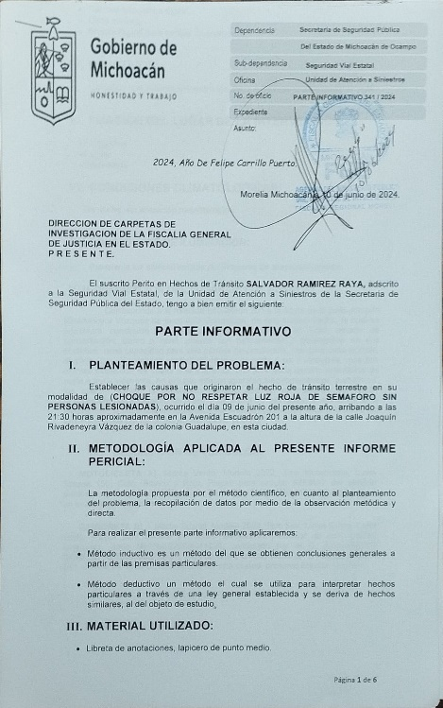
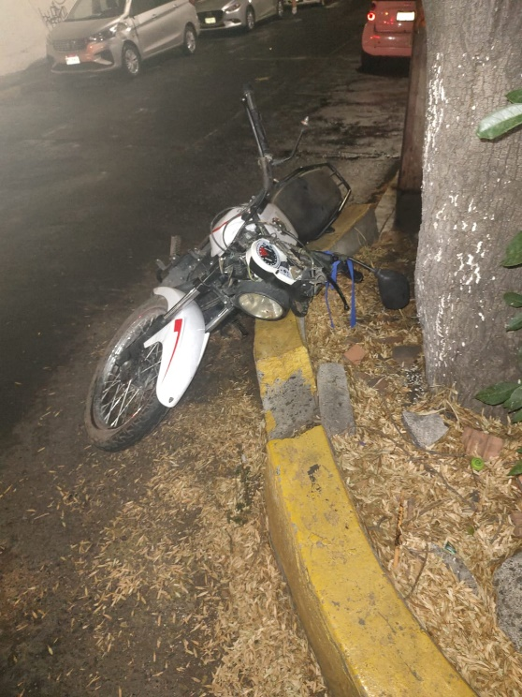
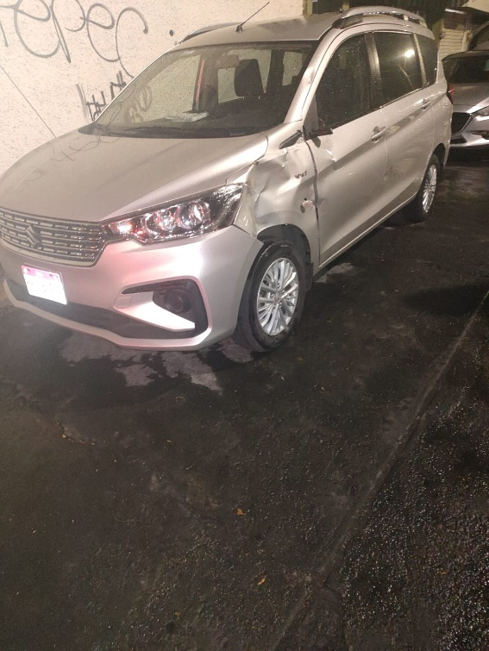
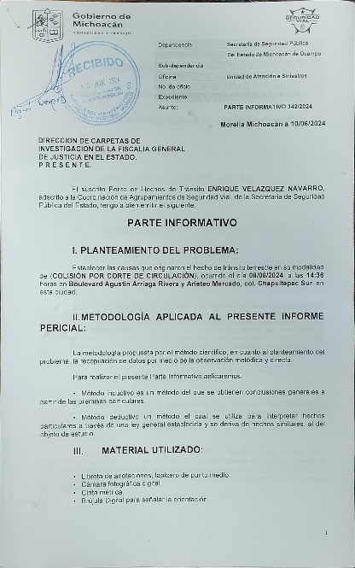
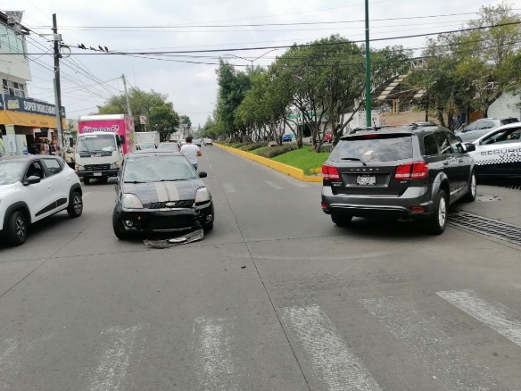
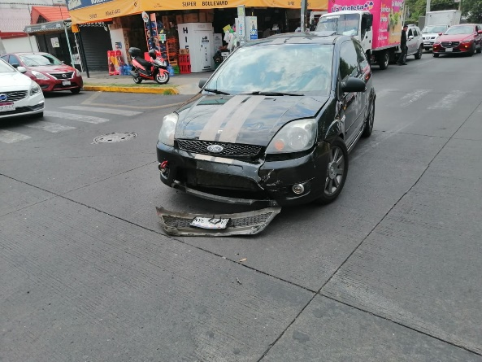
N°. | HORA | LUGAR | ASUNTO | RESOLUCIÓN | VEHÍCULOS TURNADOS, PERSONAS DETENIDAS, VEHÍCULOS RECUPERADOS (CANTIDAD Y DATOS GENERALES) | GRAFICA 1 | GRAFICA 2 | GRAFICA 3
1 | 21:30:00 | Av. Escuadrón 201 y Joaquín Rivadeyra, col. Guadalupe, Morelia, Michoacán | Se informa que, que se atiende hecho de transito clasificado como COLISIÓN POR NO RESPETAR SEMAFORO sin personas lesionadas, sobre Av. Escuadrón 201 y Joaquín Rivadeyra, col. Guadalupe, donde participan: MOTOCICLETA (A) Marca Vento, Modelo 2022, Tipo Trabajo, Línea Xpress 150, Color Blanco y Rojo, Placas para circular 92PMA7 del servicio particular de esta entidad federativa, Serie 3MUA0DBD4N1013905, el cual se encontraba abandonado; AUTOMOVIL (B) Marca Suzuki, Modelo 2022, Tipo Suv, Línea Ertiga, Color Plata, Placas para circular PPT854A del servicio particular de esta entidad federativa, Serie MHYNC22S0NJ11930, tarjeta de circulación a nombre de NORMA EVELIA RODRIGUEZ GERREIRA, conducido por el C. ALEJANDRO CONEJO RODRIGUEZ de 26 años de edad, con domicilio en Emilio Carranza # 633, colonia Jardines de Guadalupe, en esta ciudad, presento licencia vigente | Dos vehículos fueron retirados del lugar y resguardados en el corralón de Grúas HERNANDEZ, para su puesta a disposición del Ministerio público. | 2 vehiculos turnados: Marca Vento, Modelo 2022, Tipo Trabajo, Línea Xpress 150, Color Blanco y Rojo, Placas para circular 92PMA7 del servicio particular de esta entidad federativa, Serie 3MUA0DBD4N1013905; Marca Suzuki, Modelo 2022, Tipo Suv, Línea Ertiga, Color Plata, Placas para circular PPT854A del servicio particular de esta entidad federativa, Serie MHYNC22S0NJ11930
2 | 14:36:00 | Boulevard Agustín Arriaga Rivera y Aristeo Mercado, col. Chapultepec Sur, Morelia, Michoacán | Se informa que, que se atiende hecho de transito clasificado como COLISIÓN POR CORTE DE CIRCULACIÓN sin personas lesionadas, sobre Boulevard Agustín Arriaga Rivera y Aristeo Mercado, col. Chapultepec Sur, donde participan: AUTOMOVIL (A) Marca Ford, Modelo 2008, Tipo Sedán, Línea Fiesta, Color Gris, Placas para circular NYE3710 del servicio particular del Estado de México, Serie WF0HT03482113523, tarjeta de circulación a nombre de MIGUEL ANGEL TOVAR ANAYA, conducido por el C. MARCO ANTONIO TEJADA NAVA, presentó licencia de Chofer; AUTOMOVIL (B) Marca Dodge, Modelo 2015, Tipo Suv, Línea Journey, Color Negro, Placas para circular PPG969B del servicio particular de esta entidad federativa, Serie 3C4PDCCB0FT592948, tarjeta de circulación a nombre del C. GERARDO SANCHEZ SILVA, presentó licencia de automovilista | Dos vehículos fueron retirados del lugar y resguardados en el corralón de Grúas MUÑOZ, para su puesta a disposición del Ministerio público. | 2 vehiculos turnados: Marca Ford, Modelo 2008, Tipo Sedán, Línea Fiesta, Color Gris, Placas para circular NYE3710 del servicio particular del Estado de México, Serie WF0HT03482113523; Marca Dodge, Modelo 2015, Tipo Suv, Línea Journey, Color Negro, Placas para circular PPG969B del servicio particular de esta entidad federativa, Serie 3C4PDCCB0FT592948
3
4
5
6
7
8
9
10
11
12

